Lapa1
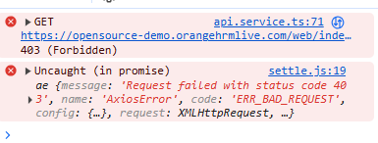
Test Case ID | Test case name | Test case Description | Pre-condition | Test steps | Expected result | Actual result | Result | comments
1 | intervijas pienemsana | Mēģina pienemt darbā darbinieku, pieņemot tā interviju. | lietotajam jabut registretam | 1. ielogojies 2. uzspied dashboard 3.pie my actions izvelies overview candidates 4.izvelas cilveku un spiez "mark interview as passed" un tad "save" 5. darbiniekam butu jabut pienemtam | ieraksts pazudis no kandidatiem un paliks par darbinieku |  | fail
2 | darbinieku parskats | apskata darbiniekus | registretam lietotajam | 1. ielogojies 2. uzspied uz directory, uzspied uz darbinieku | atvers info par darbinieku |  | fail

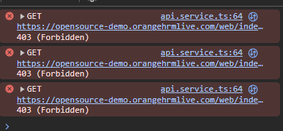
3 | leave pieteiksana | piesaka aiziesanu atvalinajuma | registretam lietotajam | 1. ielogojas 2.aizej uz leave 3. aizpilda leave list 4. mekle lietotaju | samekles darbinieku, vai ja nav tad izmetis no records found |  | fail

4 | jauna lietotaja ievade | ievada jaunu lietotaju sistema | jaielogojas ka adminam | 1. ielogojas 2. uzspied uz admin 3. add 4. aizpildi laukus | pieregistres lietotaju |  | sucess

5 | kandidata palaisana lidz intervijai | apskata lietotaja pieteikumu lai to palaistu lidz intervijai | jaielogojas ka adminam | 1. ielogojas 2. aizej uz dashboard 3. uzspied pie my actions 4. atver pietekumi 5. uzspied apskatit to | vares apskatit pieteikumu |  | fail

6 | lietotaju apskate | var redzet visus lietotajus | jabut ielogotam ka adminam un pie maintenance atkal tas jaizdara | 1. ielogojas ka admins 2. pie maintenence atkal to izdara3. aiziet pie "acces records" 4. samekle darbinieka vardu un atrod to | atradis darbinieku |  | sucess

7 | nomainit bildi | samainit profilbildi | loged in | 1. ielogojas 2. aiziet uz my info 3. uzspiez uz bildi un ieliek jaunu | samainis bildi |  | sucess

8 | darba pievienosana | var pievienot darbu | jabut loged in ka adminam | 1. ielogojas 2. aiziet uz admin, tad augsa jobs 3. job titiles pievienoierakstu | pievienosies jauns darbs |  | sucess

9 | darba informacijas redigesana | rediget jau esošu darbu informaciju | admin login | 1. ielogojas 2. aiziet uz admin, tad augsa jobs 3. job titiles 4. atrodi ierakstu ko gribi rediget | redigesies ieraksts ar jaunu info |  | sucess
10 | krasu maina lapai | izmainit krasas | admin login | 1. ielogojas 2. aiziet uz admin 3. tad corporate branding 4. tad samaina krasas uz sev velamajam | krasas lapai mainisies |  | sucess

